Sheet1
1.导jar包

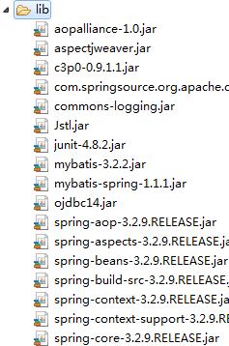

2.加配置文件

web.xml

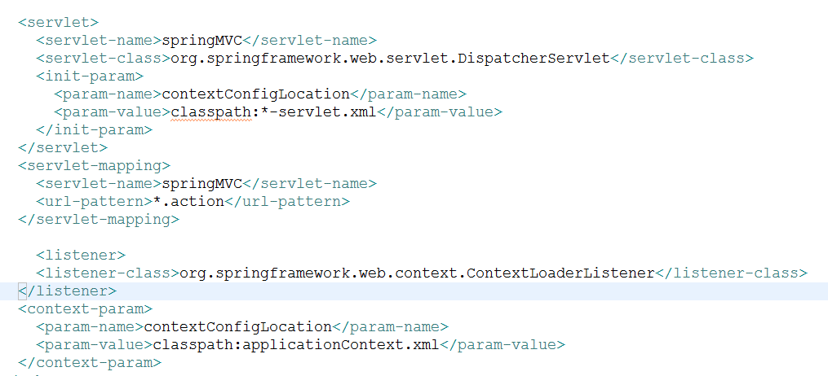

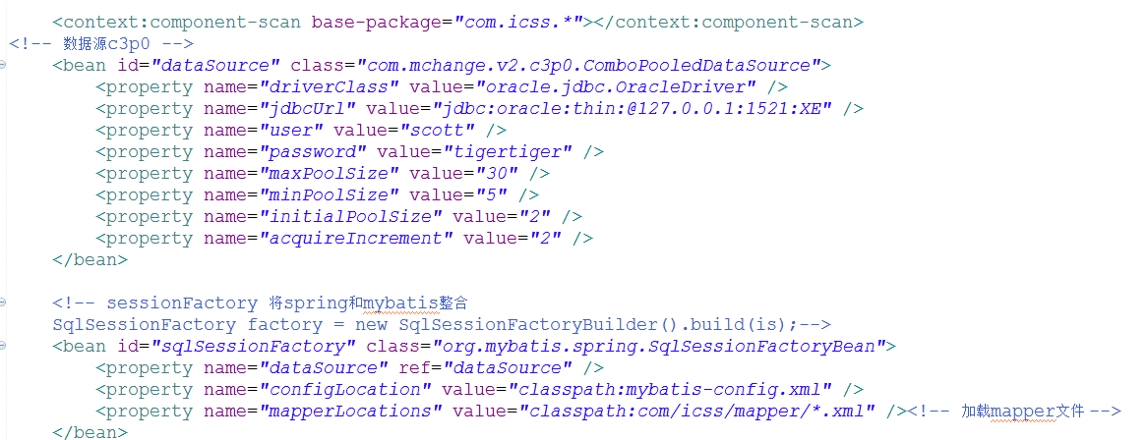

创建mvc层

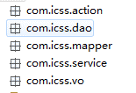

welcome.jsp

写vo

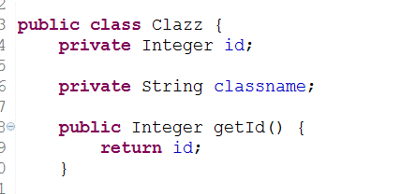

dao层接口

mapper文件

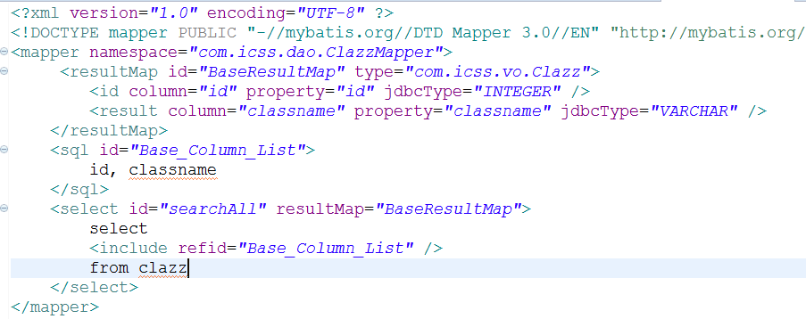

service层

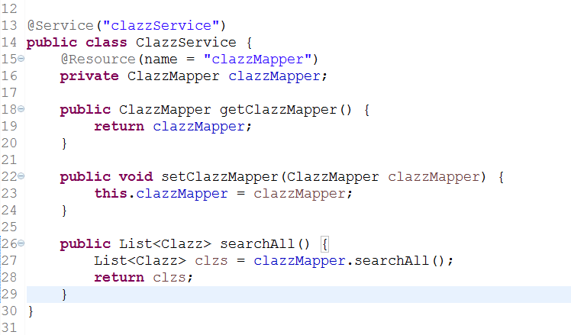

action层

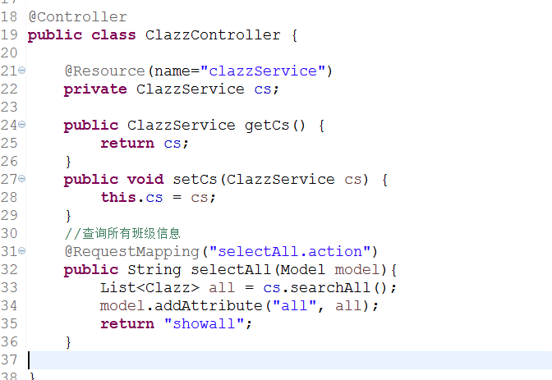

showall.jsp | <%@taglib uri="http://java.sun.com/jsp/jstl/core" prefix="c"%>

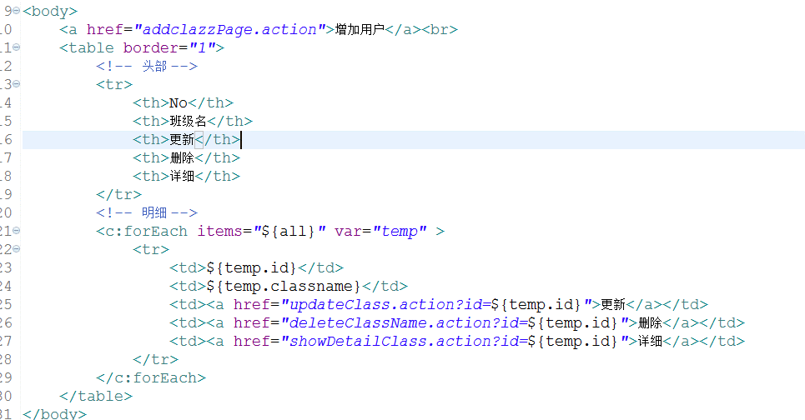

增加班级

action

addclazz.jsp

真正增加班级

dao层接口

mapper文件

service层

action层

删除
showall.jsp

dao层接口

mapper文件

service层

action层

更新之查询
showall.jsp

dao层接口

mapper文件

service层

action层

更新之真正更新

dao层接口

mapper文件

service层

action层

